AppStruct
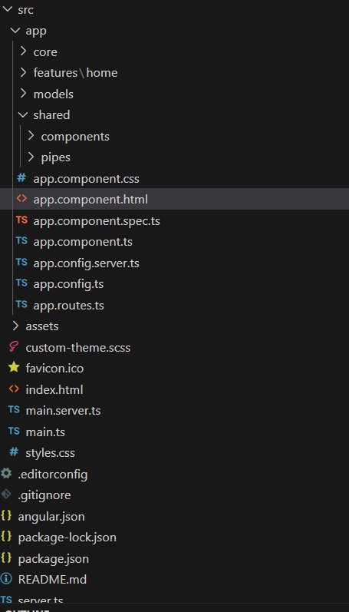

src ไว้สำหรัลบเก็บ source ต่างๆ |  |  | หัวข้อ และตัวอย่าง Code
 |  |  | Basic App Layout
- | app ไว้สำหรับเก็บ source code |  | Color and Icon
 |  |  | Dialog
 | - | core เก็บ source code ส่วนที่เป็น core ของโปรเจค | Select
 |  |  | Radio and Check box
 | - | features เก็บ source code feature ต่างๆ เช่น Page / Home component | DatePicker
 |  |  | Slider
 | - | models เก็บ source code model ต่างๆ | SnackBar
 |  |  | Overlay Component Tailwind
 | - | shared เก็บ source code ของ Component หรือ Module ต่างๆที่สามารถเรียกใช้ได้หลายที่ | Digital Clock

- | assets ใช้เก็บ asset ต่างๆ เช่นรูปภาพ / library

- | app.component.css คือ ไฟล์ css หลัก
- | app.component.html คือ ไฟล์ html หลัก
- | app.component.ts คือไฟล์ typescript หลัก

- | app.config.ts คือไฟล์ typescript ที่ใช้ควมคุม Provider ต่างๆ เช่น Format ปี พ.ศ. / Animation / DateAdapter

- | app.routes.ts คือไฟล์ route หลักที่จะเก็บการชี้ดัชนีของการ route ไปยัง feature ต่างๆ

custom-theme.scss ไฟล์ ที่ใช้ตั้งค่าธีมสีของ Angular Material UI

BasicApp
NavBar
NavBar

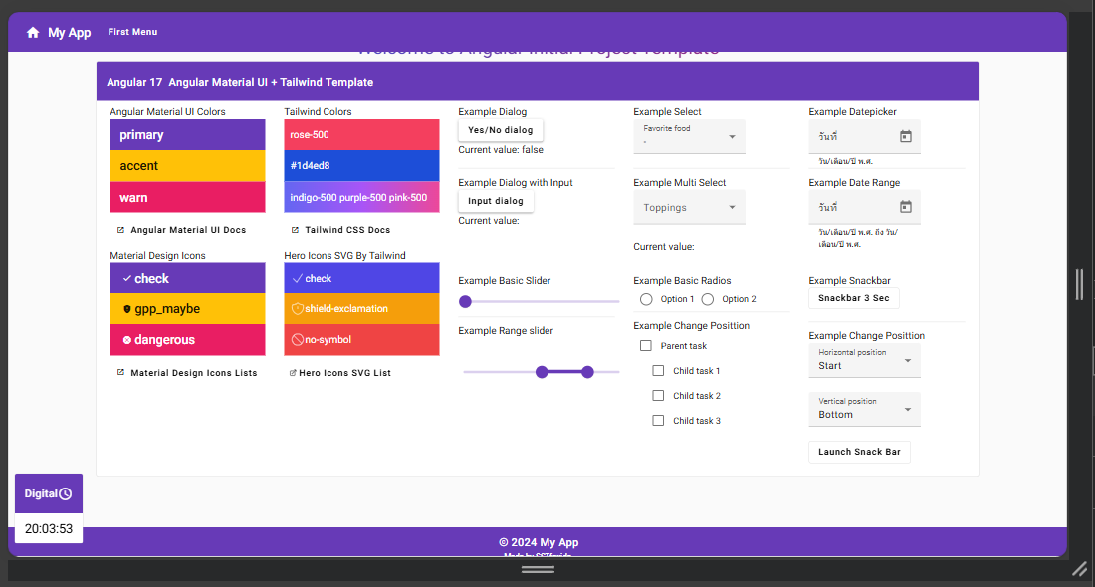

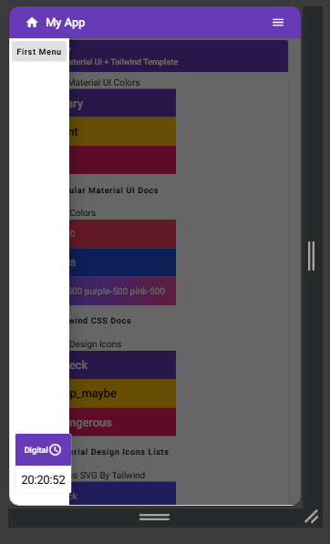
SideBar trigger
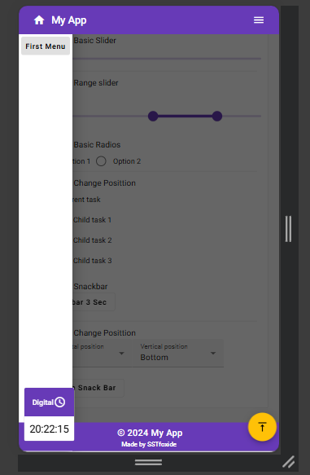
 | สร้างโดยใช้ Componet ของ Angular Material UI
 | จัดตำแหน่ง element โดย Tailwind
SideBar

Content
Content

Footer
Footer

NavBar
<!--Body ทั้งหน้าครอบด้วย tag main ความสูงขั้นต่ำเท่ากับความสูงของหน้าจอ-->
<main class="min-h-screen relative">
<!--NavBar-->
<!-- mat-toolbar เป็น Componet ที่ใช้สร้างแถบเครื่องมือ -->
<mat-toolbar class="fixed top-0 z-10" color="primary">
<div class="flex gap-[20px] w-full justify-between md:justify-start">
<div class="flex items-center">
<!--Icon Home-->
<button mat-icon-button>
<!-- mat-icon คือ Component สำหรับแสดง Icon ที่ออกแบบโดย Material UI ระบุชื่อ Icon ที่ต้องการใน fontIcon-->
<mat-icon aria-hidden="false" aria-label="Example home icon" fontIcon="home"></mat-icon>
</button>
<!--Text-->
Menu ของ NavBar
<span>My App</span>
</div>
<!--Responsive NavBar menu Desktop จอขนาด MD ขึ้นไปจะแสดง-->
<div class="hidden md:block">
<div class="flex items-center h-full">
<!--Menu Item-->
<!--Mat Menu Component สำหรับสร้าง Menu ซ้อน Menu เรียกผ่านชื่อ Template ใน [matMenuTriggerFor] -->
<button mat-button [matMenuTriggerFor]="SecondMenu">First Menu</button>
<!--ประกาศชื่อ Template = matMenu -->
<mat-menu #SecondMenu="matMenu">
<!--สร้าง Menu ซ้อน Menu เรียกผ่านชื่อ Template ใน [matMenuTriggerFor] -->
<button mat-menu-item [matMenuTriggerFor]="ThirdMenu1">SecondMenu1</button>
<button mat-menu-item [matMenuTriggerFor]="ThirdMenu2">SecondMenu2</button>
</mat-menu>
<!--ประกาศชื่อ Template = matMenu -->
<mat-menu #ThirdMenu1="matMenu">
<button mat-menu-item [matMenuTriggerFor]="ForthMenu1">ThirdMenu1-1</button>
<button mat-menu-item>ThirdMenu1-2</button>
<button mat-menu-item>ThirdMenu1-3</button>
<button mat-menu-item>ThirdMenu1-4</button>
<button mat-menu-item>ThirdMenu1-5</button>
</mat-menu>
<!--ประกาศชื่อ Template = matMenu -->
<mat-menu #ThirdMenu2="matMenu">
<button mat-menu-item>ThirdMenu2-1</button>
<button mat-menu-item>ThirdMenu2-2</button>
<button mat-menu-item>ThirdMenu2-3</button>
<button mat-menu-item>ThirdMenu2-4</button>
</mat-menu>
<!--ประกาศชื่อ Template = matMenu -->
<mat-menu #ForthMenu1="matMenu">
<button mat-menu-item>ForthMenu1-1-1</button>
<button mat-menu-item>ForthMenu1-1-2</button>
<button mat-menu-item>ForthMenu1-1-3</button>
</mat-menu>
</div>
</div>
<!--Responsive NavBar menu Mobile จอขนาดเล็กกว่า MD ลงมาจะแสดง-->
<div class="md:hidden">
<!--ปุ่มเรียกใช้งาน SideBar -->
<button mat-icon-button (click)="sideNavbar.toggle()">
<!-- mat-icon คือ Component สำหรับแสดง Icon ที่ออกแบบโดย Material UI ระบุชื่อ Icon ที่ต้องการใน Child Element ได้เช่นกัน-->
<mat-icon>menu</mat-icon>
</button>
</div>
</div>
</mat-toolbar>

<!-- ส่วนของ Body ตรงกลาง เว้นระยะจากขอบบนตามความสูง Navbar -->
<div class="mt-[56px] md:mt-[64px] h-full">
<!--กำหนดให้ มีการ Backdrop เมื่อเรียกใช้ SideBar โดยครอบไว้ด้วย mat-drawer-container -->
<mat-drawer-container class="h-full" [hasBackdrop]="true">
Body of page
<!--กำหนด Content ใน SideBar โดย mat-drawer เปรียบเสมือน Div -->
<mat-drawer style="position: fixed !important;" class="h-screen" #sideNavbar mode="over">
<div class="mt-[56px] p-[5px] sm:pt-[10px] md:pt-[15px] bg-[#ffffff]">
<!--Mat Menu Component สำหรับสร้าง Menu ซ้อน Menu เรียกผ่านชื่อ Template ใน [matMenuTriggerFor] -->
<!--กำหนด Template Menu ที่ต้องการเป็นอันเดียวกันกับ Navbar-->
<button mat-button [matMenuTriggerFor]="SecondMenu">First Menu</button>
</div>
</mat-drawer>
<div class="w-11/12 lg:w-5/6 mx-auto mt-[20px] mb-[84px] min-h-[550px]">
Content
SideBar
<!--Page Content-->
<router-outlet></router-outlet>
</div>
</mat-drawer-container>
Footer
</div>

<!--Footer-->
<!--อยู่ล่างสุดของ Tag Main เสมอ โดยใช้การวางตำแหน่งแบบ relative + absolute -->
<footer class="absolute bottom-0 w-full z-10">
<mat-toolbar color="primary">
<div class="w-full">
<div class="flex justify-center items-center">
<mat-icon aria-hidden="false" aria-label="Example home icon" fontIcon="copyright"
style="transform: scale(0.7)"></mat-icon>
<span class="text-lg">
2024 My App
</span>
</div>
<div class="flex justify-center">
<span class="text-xs">Made by SSTfoxide</span>
</div>
</div>
</mat-toolbar>
</footer>
</main>
Overlay
<!--Component ที่เป็น Overlay-->
<clock-component></clock-component>
<back-to-top-component></back-to-top-component>

Color and Icon
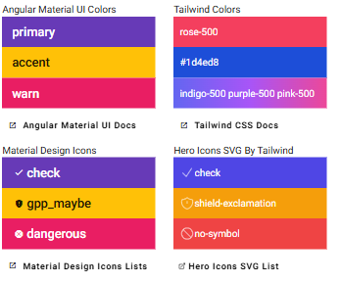
Angular Material UI จะสามารถตั้งค่า Tone สีได้ 3สี | Primary Accent Warn

Tailwind จะสามารถใช้งานสีได้หลากหลายกว่า รวมถึงการใช้ hex code |  | Hero Icon
https://tailwindcss.com/docs/customizing-colors |  | HTML
 |  | <svg xmlns="http://www.w3.org/2000/svg" fill="none" viewBox="0 0 24 24" strokeWidth={1.5}
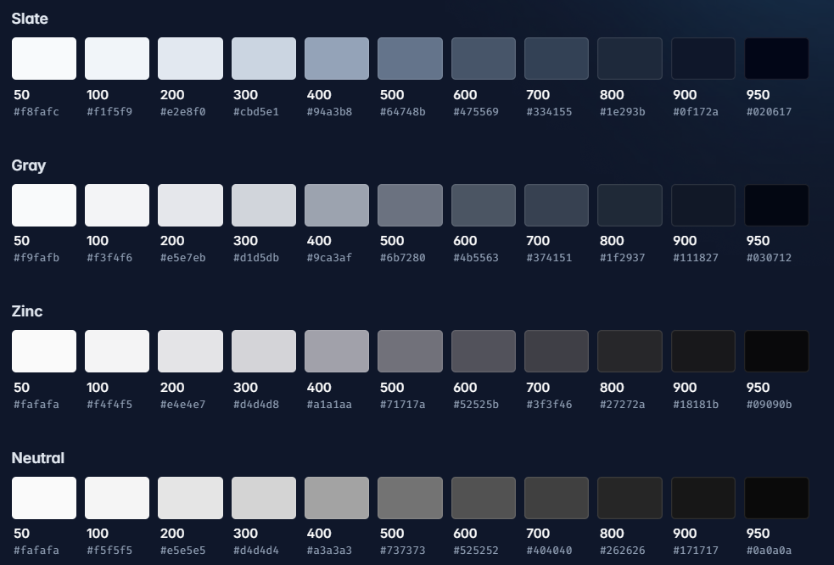
 |  | stroke="currentColor" class="size-6">
 |  | <path strokeLinecap="round" strokeLinejoin="round"
 |  | d="M12 9v3.75m0-10.036A11.959 11.959 0 0 1 3.598 6 11.99 11.99 0 0 0 3 9.75c0 5.592 3.824 10.29 9 11.622 5.176-1.332 9-6.03 9-11.622 0-1.31-.21-2.57-.598-3.75h-.152c-3.196 0-6.1-1.25-8.25-3.286Zm0 13.036h.008v.008H12v-.008Z" />
ใช้คลาสของ tailwind ได้
 |  | </svg>

ใส่ชื่อ Icon

HTML
Material Design Icon
<mat-icon aria-hidden="false" aria-label="Example home icon" fontIcon="gpp_maybe"
style="transform: scale(0.7)"></mat-icon>
HTML
<mat-icon>vertical_align_top</mat-icon>
ใส่ชื่อ Icon

Dialog
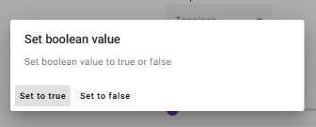
 |  | Typescript

Method open ใช้แสดง Dialog
 |  | //structure ตัวแปรที่จะใช้เป็น Input Data ของ Dialog
 |  | optionDialog = {
 | Typescript | header: "Set boolean value",
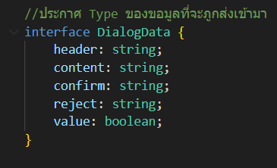
 |  | content: "Set boolean value to true or false",
 |  | confirm: "Set to true",
 |  | reject: "Set to false",
 |  | value: false
 |  | }
 |  | //method ที่ใช้แสดง Dialog
 |  | openDialog(enterAnimationDuration: string, exitAnimationDuration: string): void {
 |  | this.dialog.open(SimpleDialogComponent, { //ใช้ method open เพื่อแสดง Dialog
 |  | data: this.optionDialog,//กำหนดค่า data
 |  | width: '500px',//กำหนดความกว้าง
 |  | enterAnimationDuration,//กำหนดเวลาตอนเปิด
 |  | exitAnimationDuration,//กำหนดเวลาตอนปิด
 |  | });
 |  | }
Typescript

export class SimpleDialogComponent {
readonly dialogRef = inject(MatDialogRef<SimpleDialogComponent>);
//รับข้อมูลเข้ามา
data = inject<DialogData>(MAT_DIALOG_DATA);

onNoClick(): void { |  | HTML
//คืนค่า value = false
this.data.value = false |  | <h4 mat-dialog-title>{{data.header}}</h4>
//ปิด Dialog |  | <mat-dialog-content>
this.dialogRef.close(); |  | {{data.content}}
} |  | </mat-dialog-content>
 |  | <mat-dialog-actions>
onConfirmClick(){ |  | <button mat-button (click)="onConfirmClick()">{{data.confirm}}</button>
//คืนค่า value = true |  | <button mat-button (click)="onNoClick()">{{data.reject}}</button>
this.data.value = true |  | </mat-dialog-actions>
//ปิด Dialog
this.dialogRef.close();
}
}

Select
 | Typescript | HTML
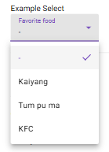
 | //structure ตัวแปรที่จะใช้กับ Select | <!--mat-form-field ให้สำหรับ Group Label และ Select ให้เป็น element เดียวกัน-->
 | optionSelect = { | <mat-form-field class="p-0 w-[180px]">
 | selectedValue: 0, | <mat-label>Favorite food</mat-label>
 | selectItems: [ | <mat-select [(ngModel)]="optionSelect.selectedValue" name="food">
 | { id: 0, name: "-" }, | <!--วนลูปเพื่อสร้าง mat-option-->
 | { id: 1, name: "Kaiyang" }, | @for (food of optionSelect.selectItems; track food) {
 | { id: 2, name: "Tum pu ma" }, | <mat-option [value]="food.id">{{food.name}}</mat-option>
 | { id: 3, name: "KFC" } | }
 | ] | </mat-select>
 | } | </mat-form-field>

เพิ่ม multiple
เปลี่ยนเป็นรับ Array
HTML |  |  | Typescript
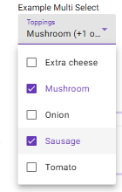
<mat-form-field class="p-0 w-[180px]"> |  |  | //structure ตัวแปรที่จะใช้กับ Select Multi
<mat-label>Toppings</mat-label> |  |  | optionSelectMulti = {
<mat-select [(ngModel)]="optionSelectMulti.selectedValue" multiple name="topping"> |  |  | selectedValue: [] as number[],
<!--mat-select-trigger คือ Component Text ที่จะแสดงใน Select--> |  |  | selectItems: [
<mat-select-trigger> |  |  | { id: 1, name: "Extra cheese" },
<!--เรียก method getFirst() เพื่อเอาค่า string ของตัวแรก --> |  |  | { id: 2, name: "Mushroom" },
{{getFirst(optionSelectMulti)}} |  |  | { id: 3, name: "Onion" },
<!--หากมีมากกว่า 1 ตัวจะเติมคำว่า + other หรือ + จำนวน other เข้าไป--> |  |  | { id: 4, name: "Sausage" },
@if ((optionSelectMulti.selectedValue.length) > 1) { |  |  | { id: 5, name: "Tomato" }
<span class="example-additional-selection"> |  |  | ]
(+{{(optionSelectMulti.selectedValue.length || 0) - 1}} {{optionSelectMulti.selectedValue.length === |  |  | }
2 ? 'other' : 'others'}})
</span>
}
</mat-select-trigger>
<!--วนลูปเพื่อสร้าง mat-option-->
@for (topping of optionSelectMulti.selectItems; track topping) {
<mat-option [value]="topping.id">{{topping.name}}</mat-option>
}
</mat-select>
</mat-form-field>

Radio and Check box
HTML
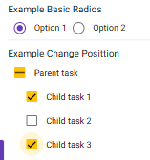
ตัวแปรที่ใช้เก็บค่า
<!--สร้าง Radio Group-->
<mat-radio-group aria-label="Select an option" color="primary">
<!--เพิ่ม Radio choice-->
<mat-radio-button value="1">Option 1</mat-radio-button>
<mat-radio-button value="2">Option 2</mat-radio-button>
</mat-radio-group>

HTML | Typescript
 | //check box init
<!--สร้าง section--> | //กำหนดข้อมูลที่จะใช้ใน checkbox
<section> | task = {
<span> | name: 'Parent task',
<!--สร้าง parent checkbox --> | completed: false,
<!--กำหนด event indeterminate คือเปลี่ยนสัญลักณ์เมื่อมีการ check บางส่วน--> | subtasks: [//check box ย่อย
<!--(change) จัดการ update event--> | { name: 'Child task 1', completed: false },
<mat-checkbox | { name: 'Child task 2', completed: false },
Method ตรวจสอบว่ามีการเช็คแค่บาง child จะคืน true
class="example-margin" | { name: 'Child task 3', completed: false },
[checked]="task.completed" | ],
[indeterminate]="partiallyComplete()" | };
(change)="update($event.checked)"
> | //method เมื่อมีการ check แค่บาง child จะคืน true
{{task.name}} | readonly partiallyComplete = () => {
</mat-checkbox> | const task = this.task;
</span> | if (!task.subtasks) {
<span class="example-list-section"> | return false;
<ul> | }
<!--สร้าง children checkbox --> | return task.subtasks.some(t => t.completed) && !task.subtasks.every(t => t.completed);
@for (subtask of task.subtasks; track subtask; let i = $index) { | };
method update ใช้แก้ไขค่าในตัวแปร
<li class="pl-[20px]">
<!--(change) จัดการ update event--> | //method อัพเดตค่าในตัวแปร
<mat-checkbox [checked]="subtask.completed" (change)="update($event.checked, i)"> | update(completed: boolean, index?: number) {
{{subtask.name}} | if (index === undefined) {
เรียก method update
</mat-checkbox> | //กำหนดค่า parent ตามที่ได้จาก check box
</li> | this.task.completed = completed;
} | //กำหนดค่าตัวลูกทั้งหมดตาม
</ul> | this.task.subtasks?.forEach((t: { completed: boolean; }) => (t.completed = completed));
</span> | } else {
</section> | //กำหนดค่า child ตามที่ได้จาก check box
 | this.task.subtasks![index].completed = completed;
 | //กำหนดค่าตัว parent ตามการเปลี่ยนแปลงของ child
 | this.task.completed = this.task.subtasks?.every((t: { completed: any; }) => t.completed) ?? true;
 | }
 | }

DatePicker
HTML
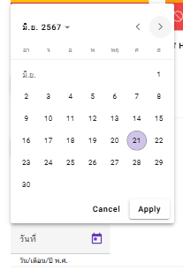
<!--mat-form-field ให้สำหรับ Group Label ,Input ,Hint ให้เป็น element เดียวกัน-->
<mat-form-field class="p-0 w-[180px]">
<mat-label>วันที่</mat-label>
<input matInput [matDatepicker]="datepicker" name="datepicker" readonly />
<!--แสดง text format ของ Datepicker-->
<mat-hint>วัน/เดือน/ปี พ.ศ.</mat-hint>
<mat-datepicker-toggle matIconSuffix [for]="datepicker"></mat-datepicker-toggle>
<mat-datepicker #datepicker>
<!--กำหนด Action ของ Datepicker-->
<mat-datepicker-actions>
<button mat-button matDatepickerCancel>Cancel</button>
<button mat-raised-button matDatepickerApply>Apply</button>
</mat-datepicker-actions>
</mat-datepicker>
</mat-form-field>

ใช้ component mat date range input

HTML
เตรียม Input 2 field
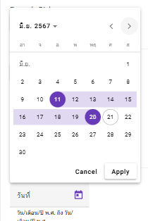
<!--mat-form-field ให้สำหรับ Group Label ,Input ,Hint ให้เป็น element เดียวกัน-->
<mat-form-field class="p-0 w-[180px]">
<mat-label>วันที่</mat-label>
<mat-date-range-input [rangePicker]="rangePicker">
<input matStartDate placeholder="วันที่เริ่ม" name="startdatepicker" readonly />
<input matEndDate placeholder="วันที่สิ้นสุด" name="enddatepicker" readonly />
</mat-date-range-input>
<!--แสดง text format ของ Datepicker-->
<mat-hint>วัน/เดือน/ปี พ.ศ. ถึง วัน/เดือน/ปี พ.ศ.</mat-hint>
<mat-datepicker-toggle matIconSuffix [for]="rangePicker"></mat-datepicker-toggle>
<mat-date-range-picker #rangePicker>
<!--กำหนด Action ของ Datepicker-->
<mat-date-range-picker-actions>
<button mat-button matDateRangePickerCancel>Cancel</button>
<button mat-raised-button matDateRangePickerApply>Apply</button>
</mat-date-range-picker-actions>
</mat-date-range-picker>
</mat-form-field>

Slider
 | HTML
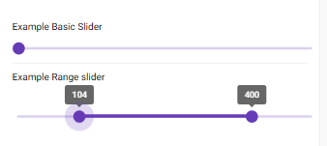
คำสั่งแสดงค่าระหว่างที่กำลังใช้ Slider
 | <!--สร้าง Slider แบบพื้นฐาน ด้วย mat-slider -->
 | <mat-slider style="width: 100%;" min="0" max="100">
 | <input matSliderThumb>
 | </mat-slider>

 | HTML
 | <!--สร้าง Range Slider ด้วย mat-slider-->
 | <!--โดยมีชุดคำสั่ง discrete [displayWith]="ชื่อ Method ที่คือ value string"-->
 | <!--ใช้แสดง label ที่แสดงค่าขณะกำลังเลื่อน-->
 | <mat-slider style="width: 100%;" min="0" max="500" discrete [displayWith]="formatLabel">
 | <input value="250" matSliderStartThumb>
 | <input value="400" matSliderEndThumb>
 | </mat-slider>

Typescript

method ที่ใข้ return ค่าที่ต้องการแสดง
//Method ที่ใช้ get String จากค่า value ของ slider
formatLabel(value: number): string {
return `${value}`;
}

SnackBar
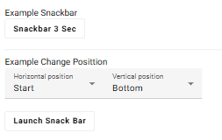
 | Typescript
 | //init snack bar
 | //ประกาศ constructor ที่ใช้เรียก Snack Bar
 | constructor(private _snackBar: MatSnackBar) { }
 | openSnackBar() {
 | //เรียกโดยใช้method openFromComponent โดยไปเรียก SnackBarComponent
 | this._snackBar.openFromComponent(SnackBarComponent, {
ใช้ method openFromComponent เพื่อเรียก snack bar หากสร้าง snackBar ไว้เป็น Component
 | duration: 3 * 1000, //กำหนดเวลา หน่วยเป็น ms
 | });
 | }
 | //snack bar posittion
 | horizontalPosition: MatSnackBarHorizontalPosition = 'start';
 | verticalPosition: MatSnackBarVerticalPosition = 'bottom';
 | openPositionSnackBar() {
ใช้ method open เพื่อเรียก snack bar
 | this._snackBar.open('Cannonball!!', 'Splash', {
 | horizontalPosition: this.horizontalPosition,//แนวนอน
 | verticalPosition: this.verticalPosition,//แนวตั้ง
 | });
 | }
ปรับตำแหน่งของ snackbar

Typescript |  | HTML

@Component({ |  | <div class="flex justify-between">
selector: 'snack-bar-component', |  | <span class="example-pizza-party" matSnackBarLabel>
templateUrl: './snack-bar.component.html', |  | This is Snack Bar
standalone: true, |  | </span>
imports: [MatButtonModule, MatSnackBarLabel, MatSnackBarActions, MatSnackBarAction] |  | <span matSnackBarActions>
}) |  | <button mat-button matSnackBarAction (click)="snackBarRef.dismissWithAction()">🍕</button>
export class SnackBarComponent { |  | </span>
snackBarRef = inject(MatSnackBarRef); |  | </div>
}

Overlay Component Tailwind
posittion fixed ใช้ปรับให้ได้ตำแหน่งที่ต้องการ
Typescript | HTML
 | <!-- ButtonShow กำหนดให้ปุ่มแสดง หรือไม่แสดง-->
@Component({ | <!-- position fixed บังคับให้อยู่ในตำแหน่งที่ต้องการบนหน้าจอ -->
selector: 'back-to-top-component', | <div class="fixed right-[5px] bottom-[20px] z-20" *ngIf="ButtonShow">
standalone: true, | <!--ใช้คำสั่ง mat-fab จะได้ปุ่มลักษณะ วงกลม เรียกใช้ Method scrollToTop()-->
imports: [MatButtonModule, | <button mat-fab (click)="scrollToTop()">
MatIconModule, | <!--mat-icon ระบุชื่อ icon ที่ต้องการใน child element-->
CommonModule,//เพื่อให้สามารถใช้ *ngIf ได้ | <mat-icon>vertical_align_top</mat-icon>
], | </button>
templateUrl: './back-to-top.component.html', | </div>
styleUrl: './back-to-top.component.css',
})
export class BackToTopComponent {
z-... ปรับ ความลึก Z-index
isBrowser = signal(false);
ButtonShow = false;

constructor(@Inject(PLATFORM_ID) platformId: object) {
this.isBrowser.set(isPlatformBrowser(platformId)); // บันทึก platformId ใน signal ไว้ใช้งานอื่นๆ
}
this.isBrowser() ใช้เพื่อกำหนดให้โค๊ด If นี้ทำงานบน Client Side เท่านั้น ป้องกัน Error ของ SSR
ngAfterViewInit(): void {
if (this.isBrowser()) { // ตรวจสอบว่าทำงานที่ Browser Client เพื่อไม่ให้ SSR ทำงานผิดพลาด
window.addEventListener('scroll', () => { //หากทำงานที่ Browser Client จะทำ event ทุกครั้งที่มีการ scroll
if (document.body.scrollTop > 50 || document.documentElement.scrollTop > 50) {
this.ButtonShow = true;//ถ้าระยะหว่างจาก top มากกว่า 50 จะแสดงปุ่ม Back to top
} else {
this.ButtonShow = false;//ถ้าระยะหว่างจาก top น้อยกว่า 50 จะซ่อนปุ่ม Back to top
}
});
}
}

scrollToTop() {
window.scrollTo({ top: 0, behavior: 'smooth' })//สั่ง Scroll ไปยัง top แบบ smooth
}

}

Digital Clock
Typescript
@Component({
selector: 'clock-component', | HTML
standalone: true,
imports: [MatToolbarModule, | <!-- position fixed บังคับให้อยู่ในตำแหน่งที่ต้องการบนหน้าจอ -->
MatButtonModule, | <div class="fixed left-[10px] bottom-[20px] z-20">
MatIconModule, | <!--mat-card คือ Component ใช้สำหรับสร้าง element แบบการ์ด-->
MatCardModule, | <mat-card class="overflow-hidden" appearance="outlined">
], | <mat-card-header style="padding: 0px;">
ประกาศให้สามารถเข้าถึง Template ชื่อ clock ผ่านตัวแปร clock
templateUrl: './clock.component.html', | <mat-toolbar color="primary">
styleUrl: './clock.component.css', | <div class="w-full text-sm sm:text-base md:text-lg flex items-center justify-center">
}) | Digital
export class ClockComponent { | <!-- Icon รูปนาฬิกา-->
isBrowser = signal(false); | <mat-icon>access_time</mat-icon>
//ประกาศ Child element ของ Component เชื่อ Template ว่า clock | </div>
@ViewChild('clock', { static: false }) public clock: ElementRef | undefined; | </mat-toolbar>
 | </mat-card-header>
constructor(@Inject(PLATFORM_ID) platformId: object) { | <mat-card-content style="padding: 0px;">
this.isBrowser.set(isPlatformBrowser(platformId)); // บันทึก platformId ใน signal ไว้ใช้งานอื่นๆ | <!--ในขณะที่ Component กำลัง initial ให้แสดง Icon load -->
} | <!--โดยประยุกต์ใช้ mat-icon ของ material ui กับ animate-spin ของ tailwind -->
this.isBrowser() ใช้เพื่อกำหนดให้โค๊ด If นี้ทำงานบน Client Side เท่านั้น ป้องกัน Error ของ SSR
 | <div class="text-center text-xl p-[10px]" #clock>
ngAfterViewInit(): void { | <mat-icon class="animate-spin">
if (this.isBrowser()) { // ตรวจสอบว่าทำงานที่ Browser Client เพื่อไม่ให้ SSR ทำงานผิดพลาด หากไม่ทำจะเปิดการนับเวลาแบบ Infinite loop ที่ Server | <!-- Icon ลูกศรลวกลม-->
setInterval(() => { // สั่งนับเวลานาฬิกาทุก 1วินาที | autorenew
ประกาศ Task ที่ต้องทำทุกๆ 1000ms
this.showTime() | </mat-icon>
}, 1000); | </div>
} | </mat-card-content>
สำหรับ Ditital Clock จะเกิด infinite loop ที่ฝั่ง server
} | </mat-card>
 | </div>
private showTime() {
const d = new Date();
let hour = d.getHours();
const min = d.getMinutes();
const sec = d.getSeconds();

แก้ไข inner html content ของ template clock
/*let MV = "AM";
if (hour == 12) {
MV = "PM";
}
if (hour > 12) {
hour = hour % 12;
MV = "PM";
}*/
if (this.clock != null) {
//แก้ไข innerHTML ของ clock ให้เป็น String ค่าใหม่
this.clock.nativeElement.innerHTML = + ("0" + hour).slice(-2) + ":" + ("0" + min).slice(-2) + ":" + ("0" + sec).slice(-2);
}
}
}

